procjene tab 1
1. Procijenjeni broj stanovnika Federacije BiH prema tipu naseljenog mjesta i spolu, stanje 31. decembar 2013 – 2020.
Estimate of the total population for the Federation of BiH, by type of settlement and sex, 2013 - 2020, as on December 31
Godina Year | Spol Sex | Broj / Number |  |  | % |  |  | %
 |  | Ukupno Total | Gradsko Urban | Ostalo Other | Ukupno Total | Gradsko Urban | Ostalo Other | Ukupno Total | Gradsko Urban | Ostalo Other
2013 | Ukupno/Total | 2,218,149 | 961,544 | 1,256,605 | 100.00 | 43.35 | 56.65 | 100.00 | 100.00 | 100.00
 | Muški/Males | 1,087,215 | 456,513 | 630,702 | 100.00 | 41.99 | 58.01 | 49.01 | 47.48 | 50.19
 | Ženski/Females | 1,130,934 | 505,031 | 625,903 | 100.00 | 44.66 | 55.34 | 50.99 | 52.52 | 49.81
2014 | Ukupno/Total | 2,214,282 | 961,474 | 1,252,808 | 100.00 | 43.42 | 56.58 | 100.00 | 100.00 | 100.00
 | Muški/Males | 1,085,418 | 456,632 | 628,786 | 100.00 | 42.07 | 57.93 | 49.02 | 47.49 | 50.19
 | Ženski/Females | 1,128,864 | 504,842 | 624,022 | 100.00 | 44.72 | 55.28 | 50.98 | 52.51 | 49.81
2015 | Ukupno/Total | 2,209,454 | 960,726 | 1,248,728 | 100.00 | 43.48 | 56.52 | 100.00 | 100.00 | 100.00
 | Muški/Males | 1,083,370 | 456,400 | 626,970 | 100.00 | 42.13 | 57.87 | 49.03 | 47.51 | 50.21
 | Ženski/Females | 1,126,084 | 504,326 | 621,758 | 100.00 | 44.79 | 55.21 | 50.97 | 52.49 | 49.79
2016 | Ukupno/Total | 2,204,549 | 959,416 | 1,245,133 | 100.00 | 43.52 | 56.48 | 100.00 | 100.00 | 100.00
 | Muški/Males | 1,081,473 | 456,120 | 625,353 | 100.00 | 42.18 | 57.82 | 49.06 | 47.54 | 50.22
 | Ženski/Females | 1,123,076 | 503,296 | 619,780 | 100.00 | 44.81 | 55.19 | 50.94 | 52.46 | 49.78
2017 | Ukupno/Total | 2,200,498 | 959,155 | 1,241,343 | 100.00 | 43.59 | 56.41 | 100.00 | 100.00 | 100.00
 | Muški/Males | 1,079,740 | 456,240 | 623,500 | 100.00 | 42.25 | 57.75 | 49.07 | 47.57 | 50.23
 | Ženski/Females | 1,120,758 | 502,915 | 617,843 | 100.00 | 44.87 | 55.13 | 50.93 | 52.43 | 49.77
2018 | Ukupno/Total | 2,195,201 | 958,332 | 1,236,869 | 100.00 | 43.66 | 56.34 | 100.00 | 100.00 | 100.00
 | Muški/Males | 1,077,358 | 456,022 | 621,336 | 100.00 | 42.33 | 57.67 | 49.08 | 47.58 | 50.23
 | Ženski/Females | 1,117,843 | 502,310 | 615,533 | 100.00 | 44.94 | 55.06 | 50.92 | 52.41 | 49.77
2019 | Ukupno/Total | 2,188,659 | 956,700 | 1,231,959 | 100.00 | 43.71 | 56.29 | 100.00 | 100.00 | 100.00
 | Muški/Males | 1,074,266 | 455,278 | 618,988 | 100.00 | 42.38 | 57.62 | 49.08 | 47.59 | 50.24
 | Ženski/Females | 1,114,393 | 501,422 | 612,971 | 100.00 | 45.00 | 55.00 | 50.92 | 52.41 | 49.76
2020 | Ukupno/Total | 2,177,389 | 952,083 | 1,225,306 | 100.00 | 43.73 | 56.27 | 100.00 | 100.00 | 100.00
 | Muški/Males | 1,068,293 | 452,721 | 615,572 | 100.00 | 42.38 | 57.62 | 49.06 | 47.55 | 50.24
 | Ženski/Females | 1,109,096 | 499,362 | 609,734 | 100.00 | 45.02 | 54.98 | 50.94 | 52.45 | 49.76

Učešće stanovništva u ukupnom stanovništvu prema tipu naseljenog mjesta, 2013 - 2020. Population share in the total population by type of settlement, 2013 - 2020.
 | Gradsko/Urban | Ostalo/Other
2013 | 43.348958776 | 56.651041224
2014 | 43.42150167 | 56.57849833
2015 | 43.482529874 | 56.517470126
2016 | 43.519853521 | 56.480146479
2017 | 43.588067613 | 56.411932387
2018 | 43.655791823 | 56.344208177
2019 | 43.711706154 | 56.288293846
2020 | 43.725915405 | 56.274084595

Učešće stanovništva u ukupnom muškom stanovništvu prema tipu naseljenog mjesta, 2013 - 2020. Population share in the total male population by type of settlement, 2013 - 2020.
 | Gradsko/Urban | Ostalo/Other
2013 | 41.989241268 | 58.010758732
2014 | 42.069721476 | 57.930278524
2015 | 42.127835315 | 57.872164685
2016 | 42.175840677 | 57.824159323
2017 | 42.254585548 | 57.745414452
2018 | 42.327805613 | 57.672194387
2019 | 42.380424552 | 57.619575448
2020 | 42.377980573 | 57.622019427

Učešće stanovništva u ukupnom ženskom stanovništvu prema tipu naseljenog mjesta, 2013 - 2020. Population share in the total female population by type of settlement, 2013 - 2020
 | Gradsko/Urban | Ostalo/Other
2013 | 44.656113102 | 55.343886898
2014 | 44.721256604 | 55.278743396
2015 | 44.785838903 | 55.214161097
2016 | 44.814079025 | 55.185920975
2017 | 44.872746308 | 55.127253692
2018 | 44.93563302 | 55.06436698
2019 | 44.995051044 | 55.004948956
2020 | 45.024215058 | 54.975784942

migracije 3
3. Migracije prema tipu naseljenog mjesta, 2014 - 2020.
Migration by type of settlement, 2014 - 2020.
Godina Year | Gradsko / Urban |  | Ostalo / Other
 | Doseljeni Immigrants | Odseljeni Emmigrants | Doseljeni Immigrants | Odseljeni Emmigrants
2014 | 5,817 | 5,982 | 4,008 | 7,507
2015 | 5,177 | 5,485 | 3,886 | 6,252
2016 | 4,941 | 6,057 | 4,074 | 6,413
2017 | 4,741 | 5,078 | 3,547 | 6,271
2018 | 4,947 | 5,264 | 3,716 | 6,460
2019 | 4,822 | 5,049 | 3,623 | 6,113
2020 | 4,177 | 5,194 | 3,588 | 5,539
Migracije za gradska naseljena mjesta Migration for urban settlements, 2014 - 2020.

Migracije za ostala naseljena mjesta Migration for other settlements, 2014 - 2020.

migracije 4 i 5
4. Doseljeni prema tipu naseljenog mjesta i spolu, 2014 - 2020. |  |  |  |  | 5. Odseljeni prema tipu naseljenog mjesta i spolu, 2014 - 2020.
Immigrants by type of settlement and sex, 2014 - 2020. |  |  |  |  | Emmigrants by type of settlement and sex, 2014 - 2020.
Godina Year | Gradsko/Urban |  | Ostalo/Other |  | Godina Year | Gradsko/Urban |  | Ostalo/Other
 | Muški Males | Ženski Females | Muški Males | Ženski Females |  | Muški Males | Ženski Females | Muški Males | Ženski Females
2014 | 2,658 | 3,159 | 1,823 | 2,185 | 2014 | 2,738 | 3,244 | 3,514 | 3,993
2015 | 2,243 | 2,934 | 1,727 | 2,159 | 2015 | 2,455 | 3,030 | 2,710 | 3,542
2016 | 2,185 | 2,756 | 1,796 | 2,278 | 2016 | 2,693 | 3,364 | 2,860 | 3,553
2017 | 2,034 | 2,707 | 1,500 | 2,047 | 2017 | 2,188 | 2,890 | 2,830 | 3,441
2018 | 2,104 | 2,843 | 1,569 | 2,147 | 2018 | 2,227 | 3,037 | 2,946 | 3,514
2019 | 1,996 | 2,826 | 1,518 | 2,105 | 2019 | 2,141 | 2,908 | 2,709 | 3,404
2020 | 1,743 | 2,434 | 1,573 | 2,015 | 2020 | 2,377 | 2,817 | 2,542 | 2,997

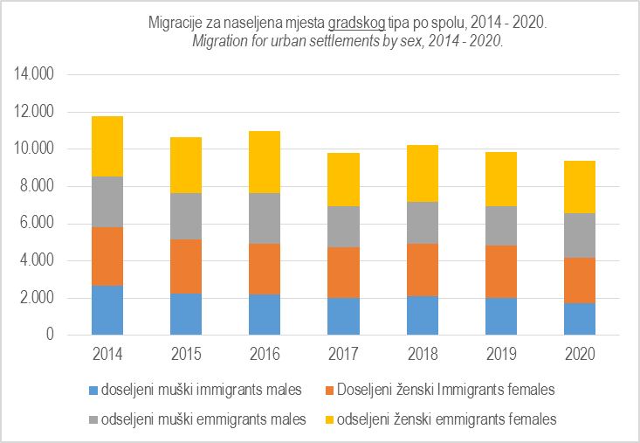
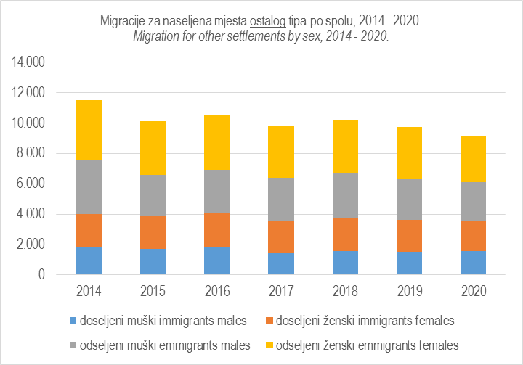

migracije 7
7. Saldo migracija prema tipu naseljenog mjesta, 2014 – 2020.
Net migration by type of settlement, 2014 – 2020.
 | Godina Year | Ukupno Total | Gradsko Urban | Ostalo Other
 | 2014 | -3,664 | -165 | -3,499
 | 2015 | -2,674 | -308 | -2,366
 | 2016 | -3,455 | -1,116 | -2,339
 | 2017 | -3,061 | -337 | -2,724
 | 2018 | -3,061 | -317 | -2,744
 | 2019 | -2,717 | -227 | -2,490
 | 2020 | -2,968 | -1,017 | -1,951

Saldo migracija prema tipu naseljenog mjesta, 2014 - 2020. Net migration by type of settlement, 2014 - 2020.
 | Gradsko Urban | Ostalo Other
2014 | -165 | -3499
2015 | -308 | -2366
2016 | -1116 | -2339
2017 | -337 | -2724
2018 | -317 | -2744
2019 | -227 | -2490
2020 | -1017 | -1951

migracije 8
8. Saldo migracija prema spolu, 2014 – 2020.
. Net migration by sex, 2014 – 2020.
 | Godina Year | Muški Males | Ženski Females
 | 2014 | -1,771 | -1,893
 | 2015 | -1,195 | -1,479
 | 2016 | -1,572 | -1,883
 | 2017 | -1,484 | -1,577
 | 2018 | -1,500 | -1,561
 | 2019 | -1,336 | -1,381
 | 2020 | -1,603 | -1,365

Saldo migracija prema spolu, 2014 - 2020. Net migration by sex, 2014 - 2020.
 | Muški Males | Ženski Females
2014 | -1771 | -1893
2015 | -1195 | -1479
2016 | -1572 | -1883
2017 | -1484 | -1577
2018 | -1500 | -1561
2019 | -1336 | -1381
2020 | -1603 | -1365

